記入例
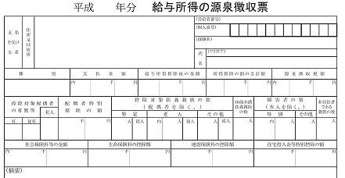
国民健康保険に加入予定の人の年齢区分を選択してください。
・世帯主も国保に加入するとき
世帯主の年齢区分を①～③から選択してください。
他に加入する人の年齢区分を選択してください。
・世帯主は国保に加入しないとき
世帯主の年齢区分は"④ 加入しない"を選択してください。
国保に加入する人の年齢区分を選択してください。
給与収入額
令和４年度 天理市国民健康保険料 簡易計算表
 |  |  |  |  |  |  |  |  |  |  | ○ | 試算に使用する世帯構成と世帯の所得 |  |  |  |  |  |  |  |  | ○ | 令和４年度 保険料率
 |  |  |  |  |  |  |  |  |  |  |  | 左の《 入力欄 》にご記入いただいた人数、年齢区分及び、所得額を下表のとおり集計し、国民健康保険料の試算を行います。 |  |  |  |  |  |  |  |  |  | 国民健康保険料は、①医療分保険料、②後期高齢者支援分保険料、③介護分保険料の合算額となります。なお、介護分保険料は、第２号被保険者として40歳以上65歳未満の加入者にかかります。

 | この表に”国保に加入する人の年齢区分”、"加入者の総所得金額等（令和３年中）"を入力すると、令和４年度の年額保険料を試算することができます。ただし、試算結果が実際の賦課額と異なる場合があります。

 |  |  |  |  |  |  |  |  |  |  |  | あなたの世帯の国保加入予定人数 |  |  |  |  |  | 5 | 人
 | ○ | 入力方法 |  |  |  |  |  |  |  |  |  |  |  |  |  |  |  |  |  |  |  |  | 医療分（①） | 後期高齢者 支援分（②） |  |  | 介護分（③）
 |  | 下記入力欄の黄色の部分に"年齢区分"を選択し、給与収入額、年金収入額、その他所得額の欄に令和３年中の収入・所得額を入力してください。収入、所得がなしであっても0円と入力してください。 ※未就学児とは、小学校入学前（平成28年4月2日以降）に生まれた子を指します。 |  |  |  |  |  |  |  |  |  |  | 内、 未就学児(７歳未満)の人 |  |  |  |  | 1 | 人
 |  |  |  |  |  |  |  |  |  |  |  |  | 内、 7歳以上 40歳未満の人 |  |  |  |  | 2 | 人
 |  |  |  |  |  |  |  |  |  |  |  |  | 内、40歳以上 65歳未満の人 |  |  |  |  | 1 | 人 |  | 所得割率 |  | 7.7% | 3.3% |  |  | 3.1%
 | 世帯主は加入の有無を問わず所得の情報が必要になりますので、必ずご入力ください。 |  |  |  |  |  |  |  |  |  |  |  | 内、65歳以上 74歳未満の人 |  |  |  |  | 1 | 人
 |  |  |  |  |  |  |  |  |  |  |  | 給与所得者等の人数 |  |  |  |  |  | 4 | 人 |  | 均等割額 （一人当たり） |  | 26,400円 | 9,000円 |  |  | 17,500円

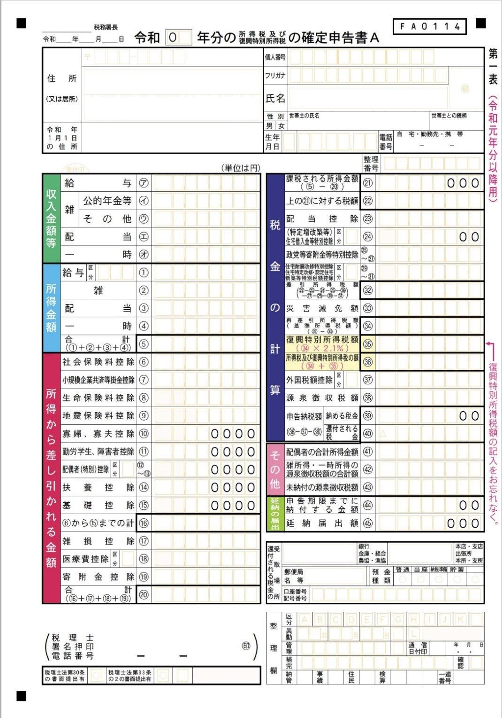
 | 《 入力欄 》 |  |  |  |  |  |  |  |  |  |  | 所得割基準算定額（医療・支援） |  |  |  |  | 1,180,000 |  | 円 |  | 平等割額 （一世帯当たり） |  | 20,000円 | 8,400円 |  |  | ―
 | ○ 世帯主 |  | ② ７歳以上 40歳未満 |  |  | ○ １人目 |  | ① 未就学児(７歳未満)
 |  | 給与収入額 |  | 500,000 | 円 |  | 給与収入額 |  | 0 | 円 |  | 所得割基準算定額（介護） |  |  |  |  | 320,000 |  | 円 |  | 賦課限度額 |  | 630,000円 | 190,000円 |  |  | 170,000円
 |  | 年金収入額 |  | 1,500,000 | 円 |  | 年金収入額 |  | 0 | 円
 |  | その他所得額 |  | 0 | 円 |  | その他所得額 |  | 0 | 円 |  | 軽減判定所得 |  |  |  |  | 2,750,000 |  | 円
給与収入額・年金収入額
 |  | 総所得金額 |  | 850,000 | 円 |  | 総所得金額 |  | 0 | 円 |  |  |  |  |  |  |  |  |  |  | ○ | 均等割・平等割の法定軽減
 |  |  |  |  |  |  |  |  |  |  |  |  |  | （ | ２割軽減が適用になります。 |  |  |  |  | ） |  | 世帯主と加入予定者全員の令和３年中所得の合計額が下表の"あなたの世帯の法定軽減基準金額（※1）"以下の場合、均等割額・平等割額が軽減されます。
 | ○ ２人目 |  | ② ７歳以上 40歳未満 |  |  | ○ ３人目 |  | ③ 40歳以上 65歳未満
年齢区分で選択した人全員の給与収入額、年金収入額、その他所得額（令和３年中）を入力してください。
収入額、所得額については右記のとおり、確定申告書の控え、源泉徴収票などを参照してください。
世帯主は加入の有無を問わず所得の情報が必要になりますので、必ずご入力ください。
 |  | 給与収入額 |  | 1,000,000 | 円 |  | 給与収入額 |  | 1,300,000 | 円 | 注）試算の注意事項
 |  | 年金収入額 |  | 0 | 円 |  | 年金収入額 |  | 500,000 | 円 | ※ この試算結果はあくまで試算であり、実際の保険料と異なる場合があ ります。 ※ 以下の場合、正しく試算することができません。下記お問合せ先まで ご連絡くださいますようお願いいたします。 |  |  |  |  |  |  |  |  |  | 軽減割合 |  | 法定軽減基準金額 |  |  | あなたの世帯の 法定軽減基準金額（※1）
 |  | その他所得額 |  | 0 | 円 |  | その他所得額 |  | 0 | 円
 |  | 総所得金額 |  | 450,000 | 円 |  | 総所得金額 |  | 750,000 | 円
 |  |  |  |  |  |  |  |  |  |  |  |  |  |  |  |  |  |  |  |  | ７割軽減 |  | 430,000円 +100,000円×（給与所得者等の数－１） |  |  | 730,000

 | ○ ４人目 |  | ④ 65歳以上 74歳未満 |  |  | ○ ５人目 |  |  |  |  |  | ・年度途中に加入者が40歳に到達し介護保険第２号被保険者となる 場合、同じく65歳に到達し介護保険第１号被保険者となる場合、 同じく75歳に到達し後期高齢者医療保険の被保険者となる場合。 ・年度途中に天理市を転出したり、世帯主を変更するなどの住民異 動がある場合。 ・加入者の所得に事業所得等があり青色専従者控除を受けているま たは、専従者給与収入を得ている場合。 ・非自発的失業、災害等により保険料の減免が適用になる場合。
 |  | 給与収入額 |  | 600,000 | 円 |  | 給与収入額 |  |  | 円 |  |  |  |  |  |  |  |  |  |  | ５割軽減 |  | 430,000円+285,000円×被保険者数 +100,000円×（給与所得者等の数－１） |  |  | 2,155,000
 |  | 年金収入額 |  | 2,000,000 | 円 |  | 年金収入額 |  |  | 円
その他所得
（事業所得・農業所得・
不動産所得など）
 |  | その他所得額 |  | 0 | 円 |  | その他所得額 |  |  | 円 |  |  |  |  |  |  |  |  |  |  | ２割軽減 |  | 430,000円+520,000円×被保険者数 +100,000円×（給与所得者等の数－１） |  |  | 3,330,000
 |  | 総所得金額 |  | 850,000 | 円 |  | 総所得金額 |  |  | 円

 | ○ ６人目 |  |  |  |  | ○ ７人目 |  |  |  |  |  |  |  |  |  |  |  |  |  |  | ※ 世帯主が国民健康保険に加入されない場合でも軽減判定の際の所得に含まれます。 ※ 事業所得等があり青色専従者控除を受けている人は、控除分を必要経費に含めることができません。 ※ 青色専従者の専従者給与所得分は法定軽減判定の所得に含まれません。 ※ 令和４年１月１日時点で65歳以上の公的年金所得がある人は、最大15万円の控除があります。
 |  | 給与収入額 |  |  | 円 |  | 給与収入額 |  |  | 円
 |  | 年金収入額 |  |  | 円 |  | 年金収入額 |  |  | 円 | ○ | 試算結果
 |  | その他所得額 |  |  | 円 |  | その他所得額 |  |  | 円 | ① | 医療分保険料 |  |  |  | 201,900 |  |  |  | 円
 |  | 総所得金額 |  |  | 円 |  | 総所得金額 |  |  | 円
 |  |  |  |  |  |  |  |  |  |  | ② | 後期高齢者医療支援分保険料 |  |  |  | 78,060 |  |  |  | 円 | ○ | お問い合わせ先
 | ※ 給与・年金は収入額（総支給額）を記入してください。その他所得（事業所得、農業所得、不動 産所得等）がある人は確定申告書等を基に所得額を記入してください。 ※ 75歳以上の人は後期高齢者医療保険に加入となり、国民健康保険加入の対象ではありません。 ※ 総所得金額等とは、総所得金額（事業所得や給与所得などの「総合所得」）のほか山林所得、土 地・建物に係る譲渡所得（特別控除後）、株式等に係る譲渡所得、先物取引に係る雑所得等の合 算額となります。なお、退職所得は含まれません。 |  |  |  |  |  |  |  |  |  |  |  |  |  |  |  |  |  |  |  |  | 天理市役所 くらし文化部 保険医療課 保険料賦課係 |  |  | 0743-63-1001（代表） 内線709・710

 |  |  |  |  |  |  |  |  |  |  | ③ | 介護分保険料 |  |  |  | 23,920 |  |  |  | 円

 |  |  |  |  |  |  |  |  |  |  | 年間保険料額 |  |  |  |  | 303,880 |  |  |  | 円

